상품제안서
uni제트스트림3색(0.5)+스타사각형광펜세트 | 상품코드: S30422

 |  |  |  |  |  |  | 02-713-8555 | www.synergygift.co.kr
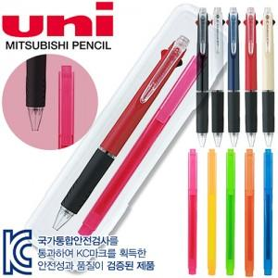

【상세/제작정보】 | <p>* 300세트 미만 시 케이스 인쇄비 기본 25,000원 추가됩니다.&nbsp;</p><p>- 300세트 이상시 + 100원 추가</p>

【인쇄/포장옵션】 | 실크 / 기본케이스

【공급단가】 | 수량 | 100~ | 300~ | 500~ | 1,000~ | 3,000~
*VAT별도 | 단가 | 4,570원 | 4,400원 | 4,230원 | 4,060원 | 3,960원

【상품 URL】 | https://www.synergygift.co.kr:443/src/goods_detail.php?gdno=30422

